Лист1
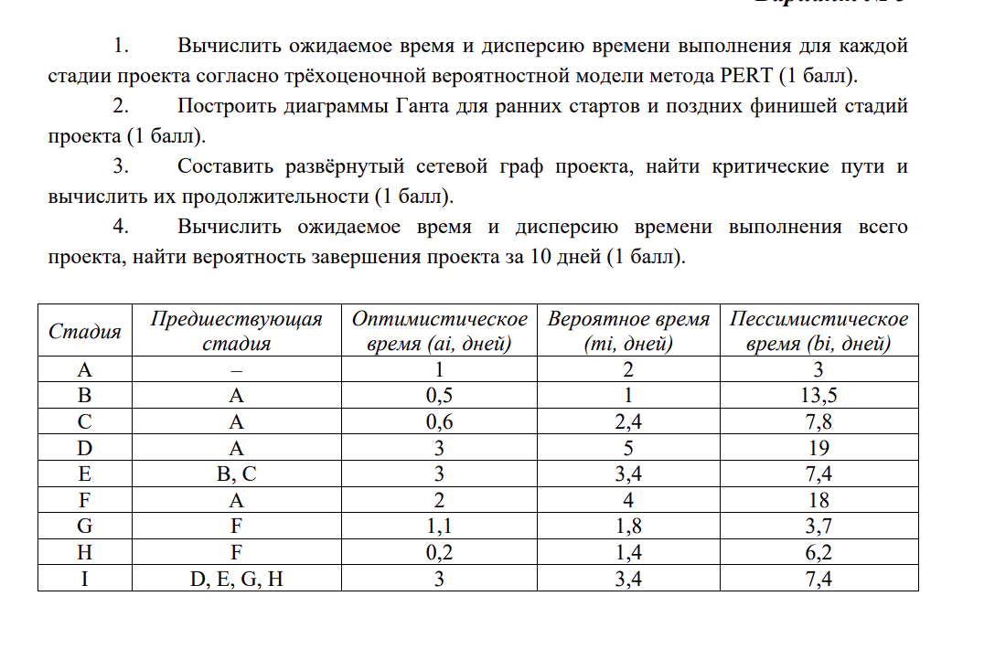
Стадия | Предшествующая стадия | a | m | b | M | D
A | - | 1 | 2 | 3 | 2 | 0.11111111111
B | A | 0.5 | 1 | 13.5 | 3 | 4.6944444444
C | A | 0.6 | 2.4 | 7.8 | 3 | 1.44
D | A | 3 | 5 | 19 | 7 | 7.1111111111
E | B, C | 3 | 3.4 | 7.4 | 4 | 0.53777777778
F | A | 2 | 4 | 18 | 6 | 7.1111111111
G | F | 1 | 1.8 | 3.7 | 1.9833333333 | 0.2025
H | F | 0.2 | 1.4 | 6.2 | 2 | 1
I | D, E, G, H | 3 | 3.4 | 7.4 | 4 | 0.53777777778

